Estadistica 311
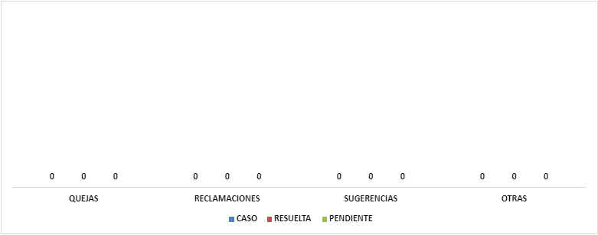
INSTITUTO DE INNOVACION EN BIOTECNOLOGIA E INDUSTRIA
Cantidad de Quejas, Reclamaciones y Sugerencias Recibidas por el 311
Trimestre Octubre-Diciembre 2022

